Solicitud gráfica
 | Área: | Matemáticas |  |  | Fecha:
 | Grado: | 9 |  |  | 2015-11-17
 | Título del tema: | El estudio de la gráfica de una función |  |  | ¿Cuaderno de estudio o recurso? | Recurso
 | Editor: | Luisa Fernanda Nivia |  |  | Motor del recurso | M3A

 | Código guión o recurso: | MA_09_05_CO_REC_220 | ← Para determinar este código, visite la hoja de Ayuda
 |  |  |  |  | ESPECIFICACIÓN DE ARCHIVOS A ENTREGAR
Núm. | Archivo Shutterstock o ruta en web | Imagen para: | Tipo | Ubicación de la imagen en el recurso M3A | Nombre imagen SMALL | Tamaño imagen SMALL | Nombre imagen ZOOM | Tamaño imagen ZOOM | Descripción | Observaciones
IMG01 | Descripcion | Recurso M3A |  | Contenido | MA_09_05_CO_REC_220_IMG01.png | 110 x 110 px |  |  | 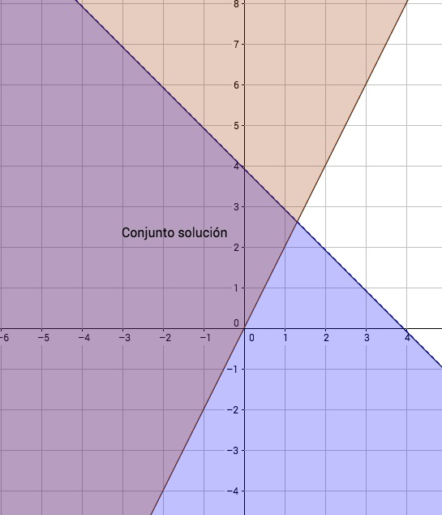
IMG02 | Descripcion | Recurso M3A |  | Contenido | MA_09_05_CO_REC_220_IMG02.png | 110 x 110 px |  |  | 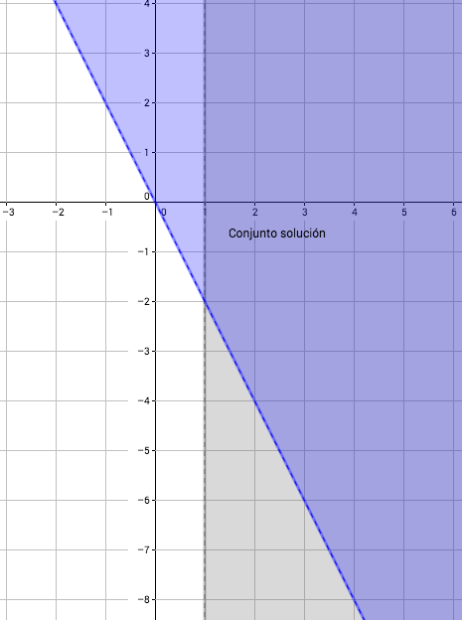
IMG03 | Descripcion | Recurso M3A |  | Contenido | MA_09_05_CO_REC_220_IMG03.png | 110 x 110 px |  |  | 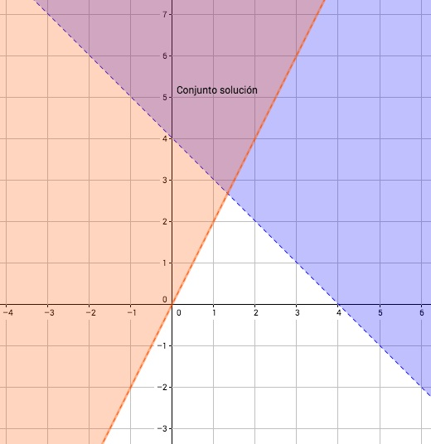
IMG04 | Descripcion | Recurso M3A |  | Contenido | MA_09_05_CO_REC_220_IMG04.png | 110 x 110 px |  |  | 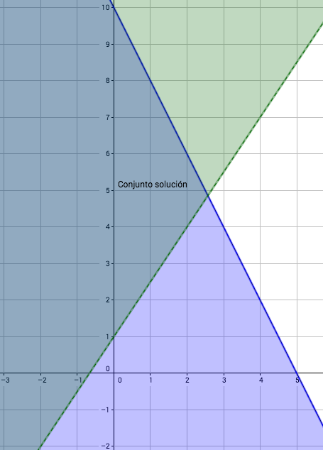
IMG05 | Descripcion | Recurso M3A |  | Contenido | MA_09_05_CO_REC_220_IMG05.png | 110 x 110 px |  |  | 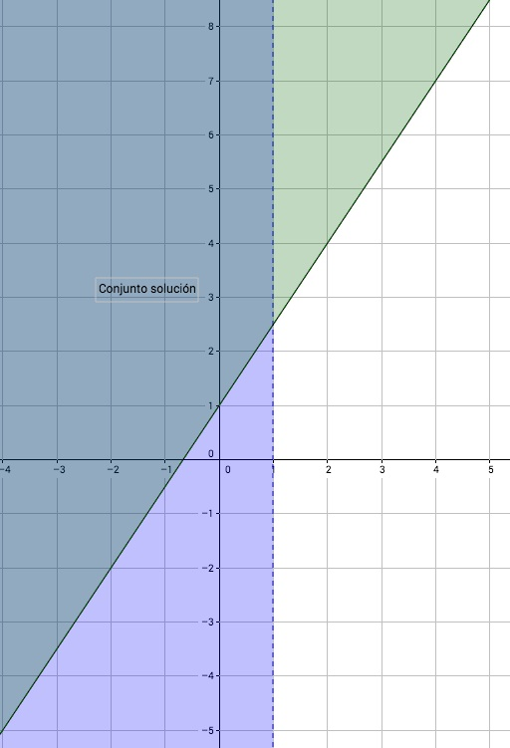
IMG06 | Descripcion | Recurso M3A |  | Contenido | MA_09_05_CO_REC_220_IMG06.png | 110 x 110 px |  |  | 